オーダー【戸籍】
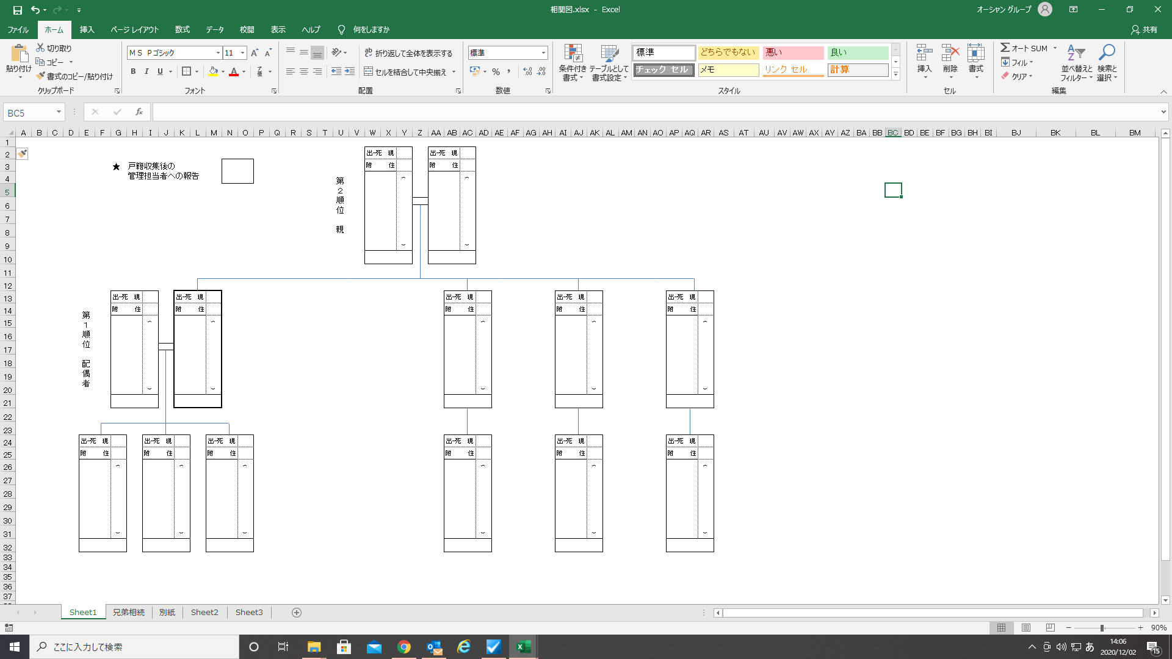
依頼日 |  |  | 手続一式・登記・遺言・放棄・調停・検認・後見・手紙・契約書・執行・コンサル
顧客 NO |  |  | その他（ ）・相続税申告・不動産売却・生命保険
業務 ※受任項目に〇 |  |  | 戸籍 | 相関図 | 法定相続情報取得 | 不動産 | 金融資産 | 目録 | 協議書 | 登記 | 解約 | 手紙 | 遺言 起案 | 申立書 起案 | 契約書 起案 | 不動産 査定
完了チェック ※同時に顧客担当者へ要伝言
完了日/担当者
ふりがな |  |  |  | 受注オーダーシートチェック |  | 受注 管理 連絡先 □自宅TEL □携帯TEL □メール 担当 担当 希望 （ ）
依頼者 氏名
ふりがな |  |  |  | 相続開始日 年 月 日 |  |  |  | 申告期限 年 月 日 |  |  |  | 完了予定日： 年 月 日
被相続人 氏名
受注ルート □LP（ ） □公益社 □その他（ ）担当者（ ） |  |  |  |  |  |  |  |  |  |  |  | 紹介先 （ ）担当者（ ） □「紹介した」シートへの入力済 （顧客管理システムへの入力済）

重要
戸籍等 請求理由 |  | □ 正確な相続人の把握と相続関係図の作成 □ 遺言書作成の前段として推定相続人の調査 □ その他 |  |  |  |  |  |  |  | 不動産 査定 |  | □査定チラシお渡済み □査定申込済み □業務完了時に査定チラシお渡し！！ □査定案内NG ★備考（同居・空家・賃貸 その他）★
重要 事項
顧客 郵送先 |  | □ 依頼者 住所 □ その他 （ ）

戸籍 |  | 【特記事項】 □ 必要戸籍到着後、名寄せ請求 □ 必要戸籍到着後、財産調査 □ 急ぎ案件 |  |  |  |  |  |  |  | 難易度 |  |  | 実費
被 | 氏 名 年 月 日生れ |  |  |  | 住所
 |  |  |  |  | 本籍
相続人 | 氏 名 年 月 日生れ |  |  |  | 住所
 |  |  |  |  | 本籍
 | 氏 名 年 月 日生れ |  |  |  | 住所
 |  |  |  |  | 本籍
 | 氏 名 年 月 日生れ |  |  |  | 住所
 |  |  |  |  | 本籍
 | 氏 名 年 月 日生れ |  |  |  | 住所
 |  |  |  |  | 本籍
 | 氏 名 年 月 日生れ |  |  |  | 住所
 |  |  |  |  | 本籍
タスクの指示↓（赤黄等）

【金融資産】(預貯金)
金融 資産 （預貯金） |  | 【特記事項】 □ 急ぎ案件 □ 印鑑証明書の取得日 （ 様名義 年 月 日） |  |  |  |  |  |  |  |  | 顧客№
 |  |  |  |  |  |  |  |  |  |  | ふりがな

 |  |  |  |  |  |  |  |  |  |  | 依頼者 氏名

財産調査開始 |  | □ 必要戸籍揃ったら 即開始 □ 要確認 |  |  |  |  |  | 財産調査 使用書類 | □委任状 □契約書 |  | ふりがな

 |  |  |  |  |  |  |  |  |  |  | 被相続人 氏名

解約 | 金融機関 （預貯金） | 全店 調査 | 残高 証明 | 取引 履歴 | 経過 利息 | 期間 |  | 請求日／担当 | 到着日／担当 | 備考欄 |  | 貸金庫 有無
有 ・ 無 | ゆうちょ | 要 | 要・不要 | 要・不要 | 要・不要 | 現存 確認 | □相続開始日 |  |  | ※無い可能性あり □ |  | 有・無
 |  |  |  |  |  |  | □他：
 |  |  |  |  |  |  | □他：
 |  |  |  |  |  | 残高 | □相続開始日
 |  |  |  |  |  |  | □他：
 |  |  |  |  |  |  | □他：
 |  |  |  |  |  | 取引 | □相続開始日より 年
 |  |  |  |  |  |  | □他：
 |  |  |  |  |  |  | □新口座判明 年
有 ・ 無 | 横浜銀行 支店名 | 要 | 要・不要 | 要・不要 | 経過利息/ 貸金庫/金預り ※いずれも3,300円 | 残高 | □相続開始日 |  |  | ※無い可能性あり □ |  | 有・無
 |  |  |  |  |  |  | □他：
要・不要
 |  |  |  |  |  | 取引 | □相続開始日より 年
 |  |  |  |  |  |  | □他：
 |  |  |  |  |  |  | □新口座判明 年
有 ・ 無 | 支店名 | 要 | 要・不要 | 要・不要 | 要・不要 | 残高 | □相続開始日 |  |  | ※無い可能性あり □ |  | 有・無
 |  |  |  |  |  |  | □他：
 |  |  |  |  |  | 取引 | □相続開始日より 年
 |  |  |  |  |  |  | □他：
 |  |  |  |  |  |  | □新口座判明 年
有 ・ 無 | 支店名 | 要 | 要・不要 | 要・不要 | 要・不要 | 残高 | □相続開始日 |  |  | ※無い可能性あり □ |  | 有・無
 |  |  |  |  |  |  | □他：
 |  |  |  |  |  | 取引 | □相続開始日より 年
 |  |  |  |  |  |  | □他：
 |  |  |  |  |  |  | □新口座判明 年
有 ・ 無 | 支店名 | 要 | 要・不要 | 要・不要 | 要・不要 | 残高 | □相続開始日 |  |  | ※無い可能性あり □ |  | 有・無
 |  |  |  |  |  |  | □他：
 |  |  |  |  |  | 取引 | □相続開始日より 年
 |  |  |  |  |  |  | □他：
 |  |  |  |  |  |  | □新口座判明 年
有 ・ 無 | 支店名 | 要 | 要・不要 | 要・不要 | 要・不要 | 残高 | □相続開始日 |  |  | ※無い可能性あり □ |  | 有・無
 |  |  |  |  |  |  | □他：
 |  |  |  |  |  | 取引 | □相続開始日より 年
 |  |  |  |  |  |  | □他：
 |  |  |  |  |  |  | □新口座判明 年
有 ・ 無 | 支店名 | 要 | 要・不要 | 要・不要 | 要・不要 | 残高 | □相続開始日 |  |  | ※無い可能性あり □ |  | 有・無
 |  |  |  |  |  |  | □他：
 |  |  |  |  |  | 取引 | □相続開始日より 年
 |  |  |  |  |  |  | □他：
 |  |  |  |  |  |  | □新口座判明 年
有 ・ 無 | 支店名 | 要 | 要・不要 | 要・不要 | 要・不要 | 残高 | □相続開始日 |  |  | ※無い可能性あり □ |  | 有・無
 |  |  |  |  |  |  | □他：
 |  |  |  |  |  | 取引 | □相続開始日より 年
 |  |  |  |  |  |  | □他：
 |  |  |  |  |  |  | □新口座判明 年
有 ・ 無 | 支店名 | 要 | 要・不要 | 要・不要 | 要・不要 | 残高 | □相続開始日 |  |  | ※無い可能性あり □ |  | 有・無
 |  |  |  |  |  |  | □他：
 |  |  |  |  |  | 取引 | □相続開始日より 年
 |  |  |  |  |  |  | □他：
 |  |  |  |  |  |  | □新口座判明 年
有 ・ 無 | 支店名 | 要 | 要・不要 | 要・不要 | 要・不要 | 残高 | □相続開始日 |  |  | ※無い可能性あり □ |  | 有・無
 |  |  |  |  |  |  | □他：
 |  |  |  |  |  | 取引 | □相続開始日より 年
 |  |  |  |  |  |  | □他：
 |  |  |  |  |  |  | □新口座判明 年

【金融資産】 (証券)
金融 資産 （証券・ 生命保険） |  | 【特記事項】 □ 急ぎ案件 |  |  |  |  |  |  |  |  | 顧客№
 |  |  |  |  |  |  |  |  |  |  | ふりがな

 |  |  |  |  |  |  |  |  |  |  | 依頼者 氏名

 |  |  |  |  |  |  |  |  |  |  | ふりがな

 |  |  |  |  |  |  |  |  |  |  | 被相続人 氏名

調査要
□ 証券保管振替機構 ※住民票・戸籍の附票を取得後請求※ |  |  |  |  |  |  |  |  | 請求日／担当 | 到着日／担当 | 備考欄

解約 | 証券会社 |  | 全店調査 | 銘柄名 | 残高 |  | 調査期間 |  | 請求日／担当 | 到着日／担当 | 備考欄
有 ・ 無 | 支店名 |  | 要・不要 |  | 要・不要 |  | 残高 | □相続開始日 |  |  | ※無い可能性あり □
 |  |  |  |  |  |  |  | □その他
有 ・ 無 | 支店名 |  | 要・不要 |  | 要・不要 |  | 残高 | □相続開始日 |  |  | ※無い可能性あり □
 |  |  |  |  |  |  |  | □その他
有 ・ 無 | 支店名 |  | 要・不要 |  | 要・不要 |  | 残高 | □相続開始日 |  |  | ※無い可能性あり □
 |  |  |  |  |  |  |  | □その他
有 ・ 無 | 支店名 |  | 要・不要 |  | 要・不要 |  | 残高 | □相続開始日 |  |  | ※無い可能性あり □
 |  |  |  |  |  |  |  | □その他

 |  |  | ↓ 注：要の場合は取得まで２ヶ月程要します
解約 | 信託銀行 （株主名簿管理人） |  | 銘柄名 |  | 所有株式数証明 | 未受領 配当金 | 調査期間 |  | 請求日／担当 | 到着日／担当 | 備考欄 | 端株手続き
有 ・ 無 | みずほ信託 銀行 |  |  |  | 要・不要 | 要・不要 | 所有株式数証明 | □相続開始日 |  |  |  | 移管 ・ 売却
 |  |  |  |  |  |  |  | □その他
 |  |  |  |  |  |  | 所有株式数証明 (特別口座) | □相続開始日 |  |  |  |  | n
 |  |  |  |  |  |  |  | □その他
 |  |  |  |  |  |  | 未受領 配当金 | ☑現時点
有 ・ 無 | 三菱UFJ信託 銀行 |  |  |  | 要・不要 | 要・不要 | 所有株式数証明 | □相続開始日 |  |  |  | 移管 ・ 売却
 |  |  |  |  |  |  |  | □その他
 |  |  |  |  |  |  | 所有株式数証明 (特別口座) | □相続開始日
 |  |  |  |  |  |  |  | □その他
 |  |  |  |  |  |  | 未受領 配当金 | ☑現時点
有 ・ 無 | 三井住友信託 銀行 |  |  |  | 要・不要 | 要・不要 | 所有株式数証明 | □相続開始日 |  |  |  | 移管 ・ 売却
 |  |  |  |  |  |  |  | □その他
 |  |  |  |  |  |  | 所有株式数証明 (特別口座) | □相続開始日
 |  |  |  |  |  |  |  | □その他
 |  |  |  |  |  |  | 未受領 配当金 | ☑現時点
有 ・ 無 | 日本証券代行 （調査先； 三井住友信託） |  |  |  | 要・不要 | 要・不要 | 所有株式数証明 | □相続開始日 |  |  |  | 移管 ・ 売却
 |  |  |  |  |  |  |  | □その他
 |  |  |  |  |  |  | 所有株式数証明 (特別口座) | □相続開始日
 |  |  |  |  |  |  |  | □その他
 |  |  |  |  |  |  | 未受領 配当金 | ☑現時点
有 ・ 無 | 東京証券代行 （調査先； 三井住友信託） |  |  |  | 要・不要 | 要・不要 | 所有株式数証明 | □相続開始日 |  |  |  | 移管 ・ 売却
 |  |  |  |  |  |  |  | □その他
 |  |  |  |  |  |  | 所有株式数証明 (特別口座) | □相続開始日
 |  |  |  |  |  |  |  | □その他
 |  |  |  |  |  |  | 未受領 配当金 | ☑現時点
有 ・ 無 |  |  |  |  | 要・不要 | 要・不要 | 所有株式数証明 | □相続開始日 |  |  |  | 移管 ・ 売却
 |  |  |  |  |  |  |  | □その他
 |  |  |  |  |  |  | 所有株式数証明 (特別口座) | □相続開始日
 |  |  |  |  |  |  |  | □その他
 |  |  |  |  |  |  | 未受領 配当金 | ☑現時点

調査要
□ 生命保険協会 未払い保険金照会 |  |  |  |  |  |  |  |  | 請求日／担当 | 到着日／担当 | 備考欄

